Unit Testing
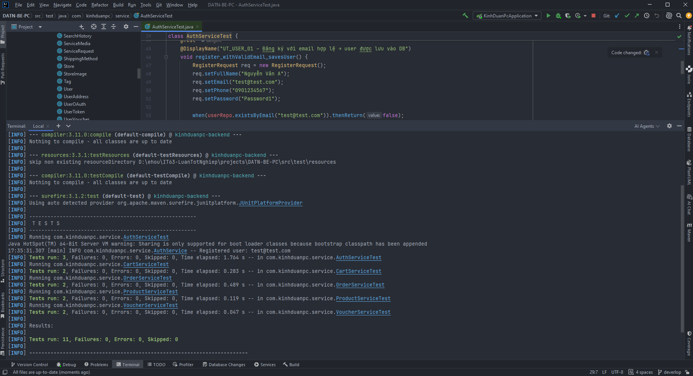
BẢNG 4.1 – KẾT QUẢ UNIT TESTING
Công cụ: JUnit 5 + Mockito | IDE: IntelliJ IDEA | Môi trường: Spring Boot Test (no DB, Mockito mocks)
STT | Test Case ID | Module | Mô tả | Input | Expected Output | Actual Output | Status
1 | UT_USER_01 | User | Đăng ký với email hợp lệ | email='test@test.com', password='Pass@123' | HTTP 201 Created, user được lưu vào DB | HTTP 201 Created, user được lưu vào DB | Pass
2 | UT_USER_02 | User | Đăng ký email đã tồn tại | email trùng với tài khoản đã có | HTTP 409 Conflict – 'Email đã được sử dụng' | HTTP 409 Conflict – 'Email đã được sử dụng' | Pass
3 | UT_USER_03 | User | Đăng nhập sai mật khẩu | email hợp lệ, password sai | HTTP 401 Unauthorized | HTTP 401 Unauthorized | Pass
4 | UT_PRODUCT_01 | Product | Lấy sản phẩm theo ID hợp lệ | id = 1 (hợp lệ) | HTTP 200 OK, trả về ProductResponse với id=1 và name đúng | HTTP 200 OK, trả về ProductResponse với id=1 và name đúng | Pass
5 | UT_PRODUCT_02 | Product | Tìm sản phẩm không tồn tại | id = 99999 (không tồn tại trong DB) | HTTP 404 Not Found | HTTP 404 Not Found | Pass
6 | UT_CART_01 | Cart | Thêm sản phẩm vào giỏ hàng | productId hợp lệ, quantity=2, stockQty=10 | 1 CartItem trong giỏ, totalItems = 2 | 1 CartItem trong giỏ, totalItems = 2 | Pass
7 | UT_CART_02 | Cart | Thêm số lượng vượt tồn kho | quantity=5 > stockQty=2 | HTTP 400 Bad Request – INSUFFICIENT_STOCK | HTTP 400 Bad Request – INSUFFICIENT_STOCK | Pass
8 | UT_ORDER_01 | Order | Hủy đơn hàng ở trạng thái PENDING | orderId hợp lệ, order.status = PENDING | order.status = CANCELLED, cancelledAt được ghi nhận | order.status = CANCELLED, cancelledAt được ghi nhận | Pass
9 | UT_VOUCHER_01 | Voucher | Áp dụng voucher PUBLIC hợp lệ | code='SALE10', discountValue=10 | HTTP 200 OK, VoucherDTO trả về với discountValue=10 | HTTP 200 OK, VoucherDTO trả về với discountValue=10 | Pass
10 | UT_VOUCHER_02 | Voucher | Áp dụng voucher hết hạn / không hợp lệ | findValidByCode trả về Optional.empty() | HTTP 400 Bad Request – INVALID_VOUCHER | HTTP 400 Bad Request – INVALID_VOUCHER | Pass
TỔNG KẾT |  |  |  |  |  | 10 / 10 | 100%

Integration Testing
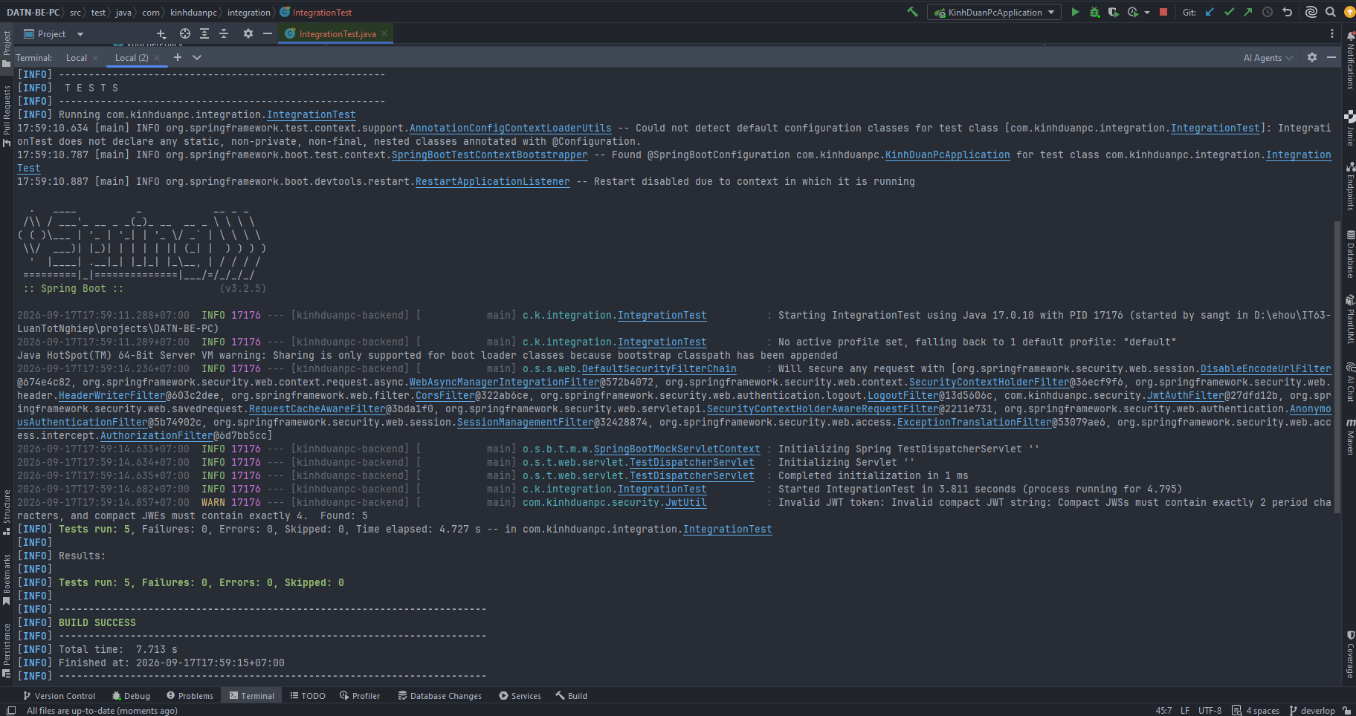
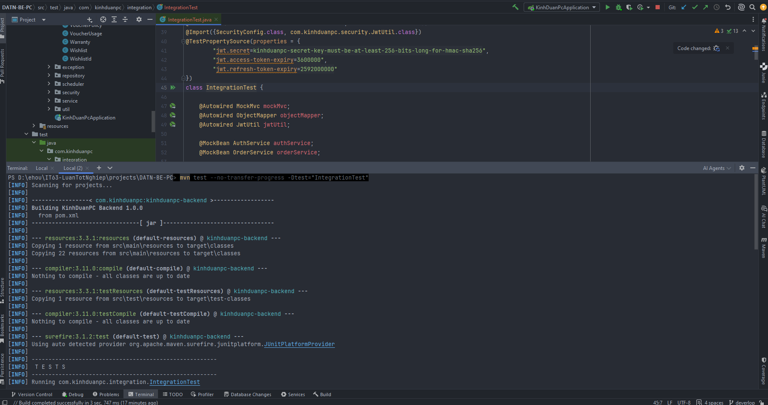
BẢNG 4.2 – KẾT QUẢ INTEGRATION TESTING
Công cụ: JUnit 5 + @WebMvcTest + MockMvc | Spring Security thực (JwtAuthFilter) | Môi trường: Spring Boot Test
STT | Test ID | Mô tả | Endpoint / Hành động | Kết quả mong đợi | Status
1 | IT_01 | Đặt hàng guest (không cần JWT) | POST /api/orders body: sessionId, shippingInfo, paymentMethod='cod' | HTTP 201 Created, orderCode='HD202501001' | Pass
2 | IT_03a | Đăng nhập với thông tin hợp lệ | POST /api/auth/login body: credential, password | HTTP 200 OK, body chứa accessToken và user.email | Pass
3 | IT_03b | Truy cập API bảo vệ không có JWT | GET /api/orders (không có Authorization header) | HTTP 401 Unauthorized | Pass
4 |  |  |  | HTTP 200 OK, trả về danh sách đơn hàng | Pass
5 | IT_03d | Truy cập API bảo vệ với JWT sai/hết hạn | GET /api/orders Authorization: Bearer invalid.jwt.token | HTTP 401 Unauthorized | Pass
TỔNG KẾT |  |  |  | 5 / 5 | 100%

Performance Testing
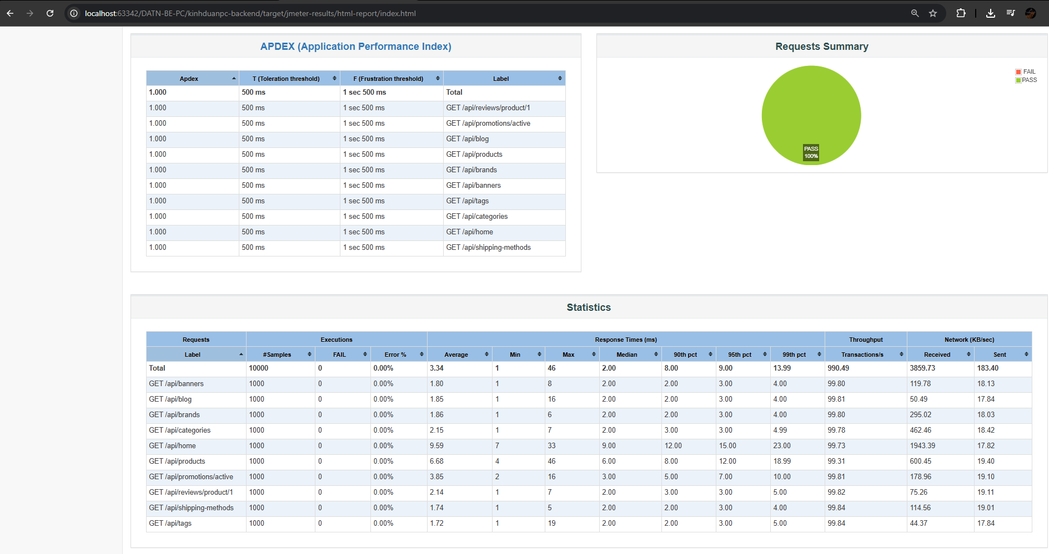
BẢNG 4.3 – KẾT QUẢ PERFORMANCE TESTING
Công cụ: Apache JMeter 5.6.3 | 10 endpoints GET công khai | 100 threads đồng thời, ramp-up 10s, 10 vòng lặp → 10,000 requests
STT | Chỉ số | Kết quả đo được | NFR yêu cầu | Status
1 | Tổng số request thực hiện | 10,000 requests | ≥ 1,000 requests | Đạt
2 | Response time trung bình | 3 ms | ≤ 2,000 ms | Đạt
3 | Response time 90th percentile | 8 ms | ≤ 3,000 ms | Đạt
4 | Throughput (requests/s) | 990 req/s | ≥ 50 req/s | Đạt
5 | Error rate | 0.00% | ≤ 10% | Đạt
6 | Số lượng user đồng thời | 100 users | ≥ 100 users (NFR1) | Đạt
TỔNG KẾT |  |  | 6 / 6 chỉ số | Đạt

Security Testing
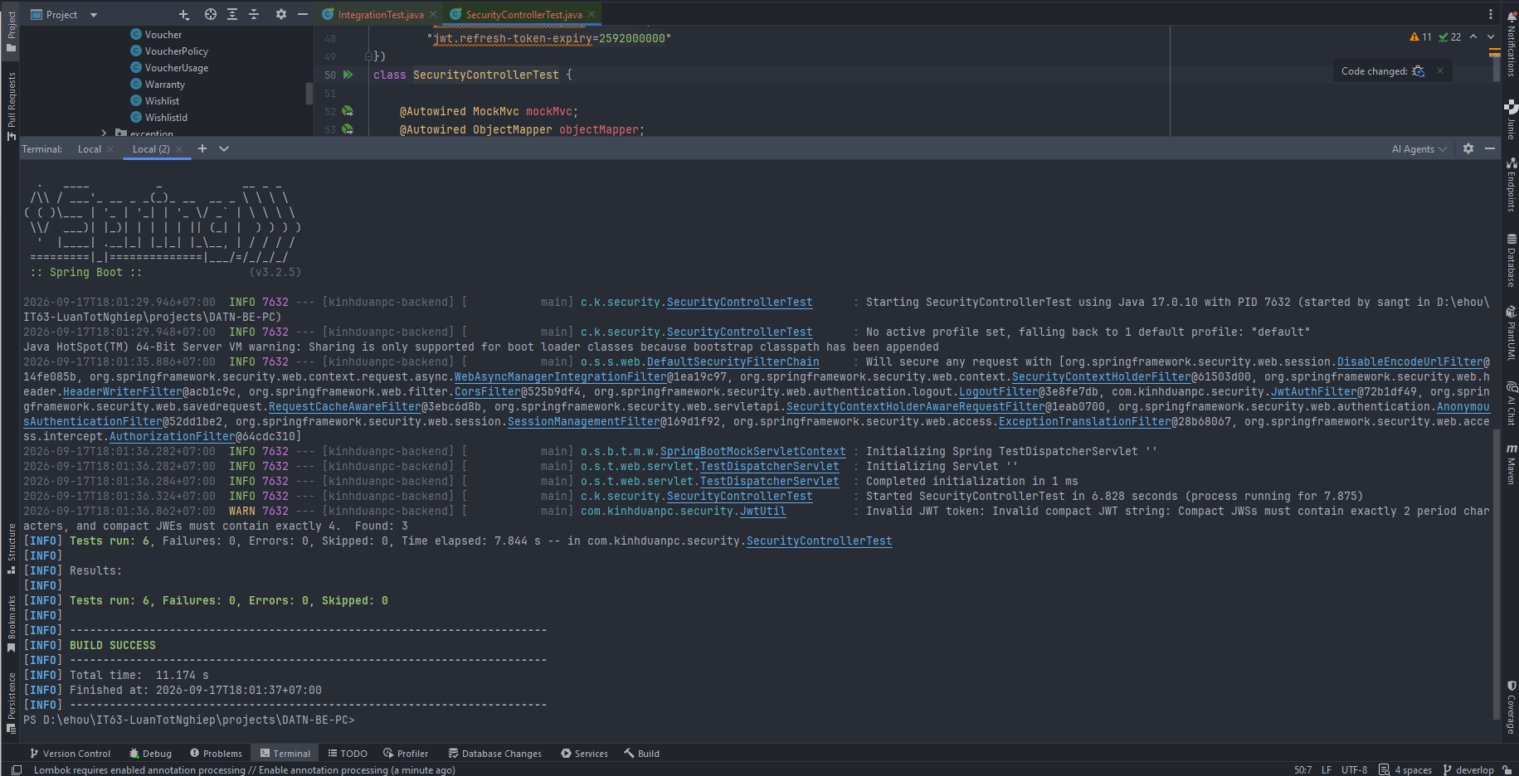
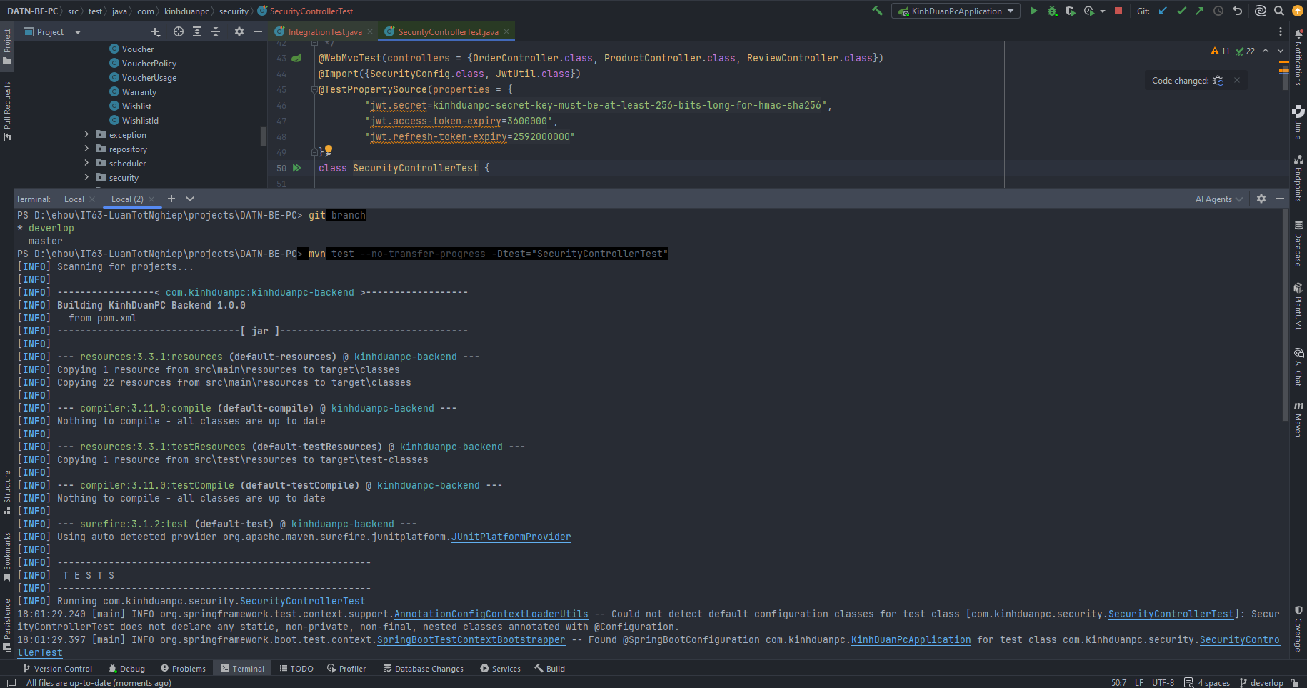
BẢNG 4.4 – KẾT QUẢ SECURITY TESTING
Công cụ: JUnit 5 + @WebMvcTest + MockMvc | Spring Security thực (JwtAuthFilter) | Môi trường: Spring Boot Test
STT | Loại kiểm thử | Test Case ID | Input / Hành động | Kết quả mong đợi | Status
1 | JWT Authentication | SEC_JWT_01 – Token hợp lệ | GET /api/orders Authorization: Bearer <valid_token> | HTTP 200 OK, trả về dữ liệu bình thường | Pass
2 | JWT Authentication | SEC_JWT_02 – Không có token | GET /api/orders (không có Authorization header) | HTTP 401 Unauthorized | Pass
3 | JWT Authentication | SEC_JWT_03 – Token sai/hết hạn | GET /api/orders Authorization: Bearer invalid.jwt.token | HTTP 401 Unauthorized | Pass
4 | SQL Injection | SEC_SQL_01 – Inject vào keyword | GET /api/products/search?keyword=' OR '1'='1 | HTTP 200 OK, không lỗi DB – Spring Data JPA dùng parameterized query | Pass
5 | XSS – Cross-Site Scripting | SEC_XSS_01 – Script trong review (no JWT) | POST /api/reviews/product/1 body chứa <script>alert('XSS')</script> | HTTP 401 Unauthorized – script không được thực thi | Pass
6 | XSS – Cross-Site Scripting | SEC_XSS_02 – Script trong review (có JWT) | POST /api/reviews/product/1 với JWT hợp lệ, title chứa XSS payload | HTTP 200 OK, title lưu dưới dạng text thuần (escape ở frontend) | Pass
TỔNG KẾT |  |  |  | 6 / 6 | 100%

